상품제안서
풀칼라 대형 장마우스패드 60x30cm | 상품코드: S41730

 |  |  |  |  |  |  | 02-713-8555 | www.synergygift.co.kr
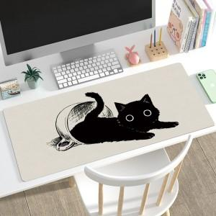 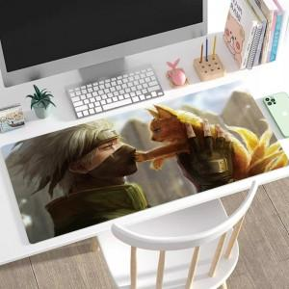

【상세/제작정보】 | <p><span style="font-size: 14pt;">※&nbsp;</span><span style="font-size: 14pt;">오바르크 색상 : 백색(배경인쇄형), 검정,빨강,파랑</span></p>

【인쇄/포장옵션】 | 풀칼라 / OPP(비닐)

【공급단가】 | 수량 | 100~ | 300~ | 500~ | 1,000~ | 5,000~
*VAT별도 | 2mm | 4,790원 | 4,320원 | 4,160원 | 3,860원 | 3,610원
 | 3mm | 5,300원 | 4,800원 | 4,630원 | 4,320원 | 4,060원
 | 4mm | 6,600원 | 6,000원 | 5,800원 | 5,500원 | 5,200원

【상품 URL】 | https://www.synergygift.co.kr:443/src/goods_detail.php?gdno=41730

